Feuil1
Chargement
G | 1 | kN/m²
Q | 1 | kN/m² | Valeur a renseigner
ELU 1,35G + 1,5Q | 2.85 | kN/m²
ELS 1G + 1Q | 2 | kN/m² | Calcul AUTOMATIQUE

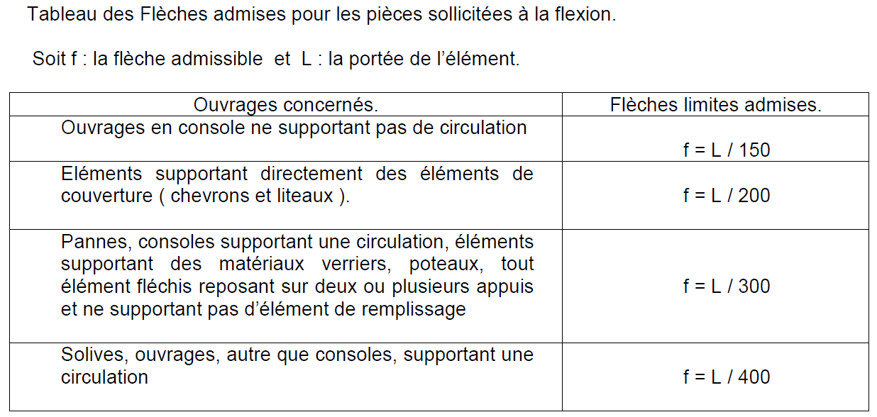
Poutre
Largeur | 1 | mm
Hauteur | 1 | mm
entraxe | 1 | mm

Materiau
f,m,k | 1 | Mpa
Kmod | 1
γm | 1
f,m,d | 1.0 | Mpa
E | 1.0 | Gpa

Raideur de la poutre
Portée (L) | 1 | mm
Exigences | 1 | ème de la portée (renseigner 150, 200, 300 ou 400)
Fleches limites | 1.00 | mm

Verification ELU
f,m,d | σm | Taux de travail
1.00 | 0.00 | 0%

Verification ELS
Fleche limite | Flèche calculée | Taux de travail
1.00 | 0.00 | 0%

